Main
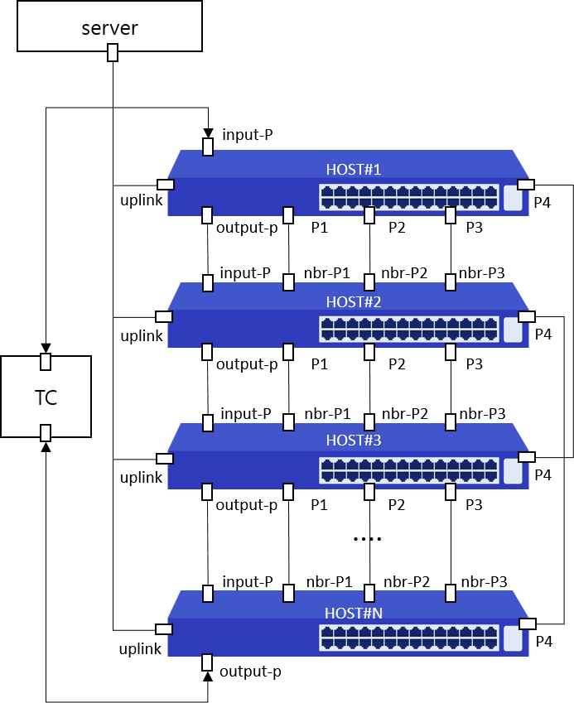
Item List | Elapsed Time | Fail Cnt | Result
UDLD | 28(s) | 0 | Normal
Total test | 28(s) | 0 | Normal

